allg. Daten
Deutsche Meisterschaft Einrad Freestyle
28. – 30.11.2025

 | Anmeldung

 | Verein
 | Ansprechpartner
 | Straße
 | Wohnort
 | E-Mail Adresse
 | Telefonnummer

 | Meldegebühr: | 15,- Euro / Teilnehmer / Disziplin (maximal 45,- Euro)
 |  | 7,- Euro / fehlendem Juryeinsatz

 | Meldeschluss: | 29.10.2025 (Nachmeldungen sind nicht möglich)

 | Meldeadresse: | anmeldung-einrad@t-online.de

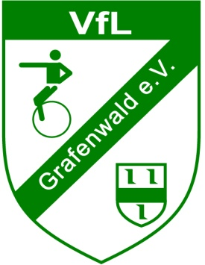
Ausrichter: VfL Grafenwald e.V. Abteilung Einrad

